อาคารส่งน้ำอ่างฯแม่มาน
 | โครงการสอบเทียบอาคารชลประทาน
 | สำนักบริหารจัดการน้ำและอุทกวิทยา กรมชลประทาน
 | (งบประมาณเงินทุนหมุนเวียนเพื่อการชลประทาน ปี 2556)

1 | ข้อมูลทางกายภาพ
 | 1.1 ข้อมูลระบบส่งน้ำที่ตั้งของอาคาร
 | - ข้อมูลทั่วไปของอาคาร |  | อาคารส่งน้ำอ่างเก็บน้ำแม่มาน |  |  | อาคาร
 | - โครงการ |  | โครงการชลประทานแพร่
 | - ตำแหน่งที่ตั้ง กม. |  | 11+000 |  |  | คลองสายใหญ่
 | อำเภอ |  | สูงเม่น |  |  | จังหวัด | แพร่
 | - พิกัด |  | N 1992100 |  | E 620900
 | - ลักษณะคลอง |  | ÿ คลองดิน |  | ÿ คลอดดาดคอนกรีต

 | 1.2 ข้อมูลอาคาร
 | - ชื่ออาคาร
 | - ประเภทบาน ÿ ประตูระบายน้ำบานตรง (Sluice gate) |  |  |  |  | 1 | บาน
 |  |  | ขนาดบาน | กว้าง |  | 1.00 | เมตร
 |  |  |  | สูง |  | - | เมตร
 | - ระดับพื้น Inlet |  |  |  |  | - | เมตร (ร.ท.ก.)
 | - ระดับพื้น Outlet |  |  |  |  | - | เมตร (ร.ท.ก.)
 | - ระดับพื้นธรณีอาคาร |  |  |  |  | 189.00 | เมตร (ร.ท.ก.)
 | - ปริมาณน้ำไหลผ่านสูงสุด |  |  |  |  | - | ลูกบาศก์เมตร/วินาที
 | - รัศมีความโค้งของบาน (สำหรับบานโค้ง) |  |  |  |  | - | เมตร

 | 1.3 รูปภาพอาคารชลประทาน
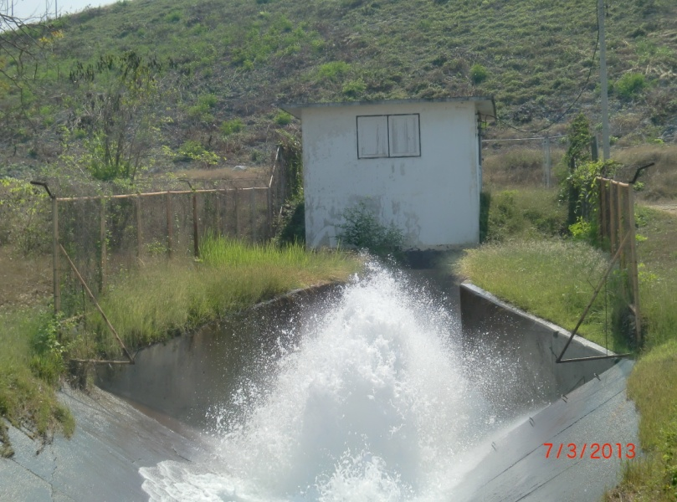

2 | ข้อมูลการสอบเทียบอาคารชลประทาน
 | ÿ ประตูระบายน้ำบานตรง (Sluice gate)
 | ÿ การไหลแบบอิสระ (Free flow)
 | สูตรการคำนวนสอบเทียบอาคาร

 | เมื่อ | Q = ปริมาณน้ำผ่านอาคาร (ลบ.ม./วินาที)
 |  | C = สัมประสิทธิ์ปริมาณน้ำเมื่อการไหลเป็นแบบอิสระ
 |  | L = ความกว้างของช่องประตูระบาย (เมตร)
 |  | Go = การเปิดบาน (เมตร)
 |  | H = ระดับน้ำด้านหน้าประตู - ระดับน้ำด้านท้ายประตู (เมตร)
 |  | g = ความเร่งเนื่องจากแรงโน้มถ่วง (เมตร/วินาที)

ที่ | ระดับน้ำ | ระดับ | H |  | ระยะเปิดบาน | Q | H/Go | Cd
 | ด้านเหนือน้ำ | ธรณี |  |  | (Go)
 | ม.(รทก./รสม.) | ม.(รทก./รสม.) |  |  | ม. | ลบ.ม./วินาที
1 | 206.03 | 189.00 | 17.03 | 18.2765 | 0.05 | 0.900 | 340.500 | 0.985
2 | 206.03 | 189.00 | 17.03 | 18.2765 | 0.15 | 1.092 | 113.500 | 0.398
3 | 206.03 | 189.00 | 17.03 | 18.2765 | 0.25 | 1.868 | 68.100 | 0.409
4 | 206.03 | 189.00 | 17.03 | 18.2765 | 0.35 | 2.513 | 48.643 | 0.393
5 | 206.03 | 189.00 | 17.03 | 18.2765 | 0.48 | 2.742 | 35.469 | 0.313

สอบเทียบอาคาร อาคารส่งน้ำอ่างเก็บน้ำแม่มาน โครงการ ชลประทานแพร่

3 | ข้อมูลการเปิดบานในระดับต่างๆ

ที่ | ระดับน้ำ | ระดับธรณี | H | ระยะเปิดบาน | H/Go | Cd | ปริมาณน้ำไหลผ่าน
 | ด้านเหนือน้ำ |  |  | (Go)
 | ม.(รทก./รสม.) | ม.(รทก./รสม.) |  | ม. |  |  | ลบ.ม./วินาที
1 | 206.03 | 189.00 | 17.03 | 0.05 | 340.500 | 0.922 | 0.8422
2 | 206.03 | 189.00 | 17.03 | 0.15 | 113.500 | 0.468 | 1.2819
3 | 206.03 | 189.00 | 17.03 | 0.25 | 68.100 | 0.377 | 1.7216
4 | 206.03 | 189.00 | 17.03 | 0.35 | 48.643 | 0.338 | 2.1614
5 | 206.03 | 189.00 | 17.03 | 0.48 | 35.469 | 0.312 | 2.7330

หมายเหตุ สามารถนำไปใช้คำนวณในการยกบานระบายที่ระดับต่างๆ โดยป้อนข้อมูลระดับด้านเหนือน้ำและระดับที่ต้องการยกบาน
 | จะสามารถทราบปริมาณน้ำไหลผ่านอาคารได้ (กรอกข้อมูลในช่องว่างเท่านั้น ยกเว้นช่องสีทึบ)

